Solicitud gráfica
 | Área: | Matemáticas |  |  | Fecha:
 | Grado: | 7
 | Título del tema: | Probabilidad y estadística |  |  | ¿Cuaderno de estudio o recurso? | Cuaderno de Estudio
 | Editor:

 | Código guión o recurso: | MA_07_14_CO | ← Para determinar este código, visite la hoja de Ayuda
 |  |  |  |  | ESPECIFICACIÓN DE ARCHIVOS A ENTREGAR
Núm. | Archivo Shutterstock o ruta en web | Imagen para: | Tipo | Formato | Nombre imagen SMALL | Tamaño imagen SMALL | Nombre imagen ZOOM | Tamaño imagen ZOOM | Descripción | Observaciones
IMG01 | 2ºESO/Matemáticas/Probabilidad y estadística/La estadística/El análisis y la interpretación de las gráficas estadísticas/ Los pictogramas | Cuaderno de Estudio | Fotografía | Horizontal | MA_07_14_CO_IMG01_small | 526 x 370 px | MA_07_14_CO_IMG01_zoom | 800 x 600 px |  | 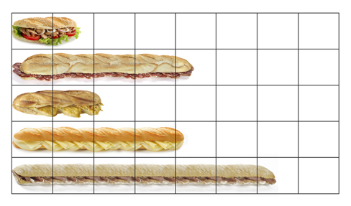
IMG02 | 2ºESO/Matemáticas/Probabilidad y estadística/La estadística/El análisis y la interpretación de las gráficas estadísticas/ Los pictogramas | Cuaderno de Estudio | Fotografía | Horizontal | MA_07_14_CO_IMG02_small | 526 x 370 px | MA_07_14_CO_IMG02_zoom | 800 x 600 px |  | 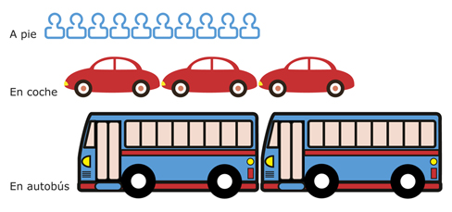
IMG03 | 2ºESO/Matemáticas/Probabilidad y estadística/La estadística/El análisis y la interpretación de las gráficas estadísticas/ Los diagramas de barras y los polígonos de frecuencia | Cuaderno de Estudio | Fotografía | Horizontal | MA_07_14_CO_IMG03_small | 526 x 370 px | MA_07_14_CO_IMG03_zoom | 800 x 600 px |  | 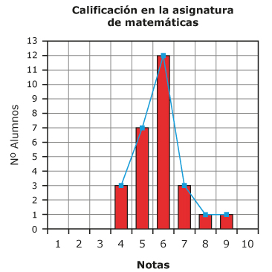
IMG04 | 2ºESO/Matemáticas/Probabilidad y estadística/La estadística/El análisis y la interpretación de las gráficas estadísticas/ Los diagramas de sectores | Cuaderno de Estudio | Fotografía | Horizontal | MA_07_14_CO_IMG04_small | 526 x 370 px | MA_07_14_CO_IMG04_zoom | 800 x 600 px |  | 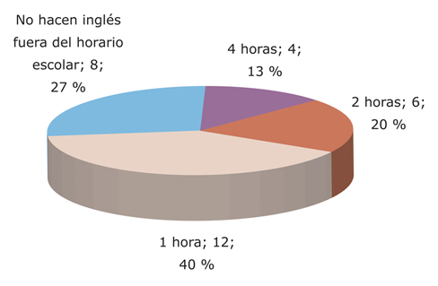
IMG05 | 2º ESO/Matemáticas/Probabilidad y estadística/La probabilidad/El grado de confianza de un suceso | Cuaderno de Estudio | Fotografía | Horizontal | MA_07_14_CO_IMG05_small | 526 x 370 px | MA_07_14_CO_IMG05_zoom | 800 x 600 px |  | 